상품제안서
타이틀리스트 PRO V1X 4구+자석싸바리 | 상품코드: S42833

 |  |  |  |  |  |  | 02-713-8555 | www.synergygift.co.kr
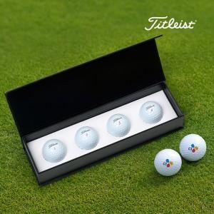

【상세/제작정보】

【인쇄/포장옵션】 | [볼] 풀칼라, [케이스] 케이스DTF인쇄 / 포장지포장

【공급단가】 | 수량 | 30~ | 50~ | 100~ | 300~ | 500~
*VAT별도 | 단가 | 30,500원 | 29,760원 | 28,760원 | 27,770원 | 27,280원

【상품 URL】 | https://www.synergygift.co.kr:443/src/goods_detail.php?gdno=42833

